问题
 |  | 课后小练习

任务：
 | 拖拽填充下列三组数据，填充结果如右图所示。

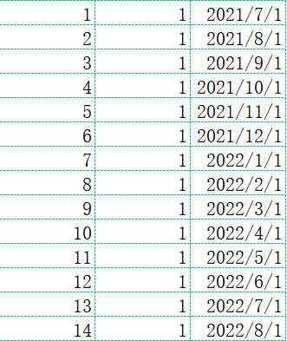
 | 1 | 1 | 2021-07-01

